关系图
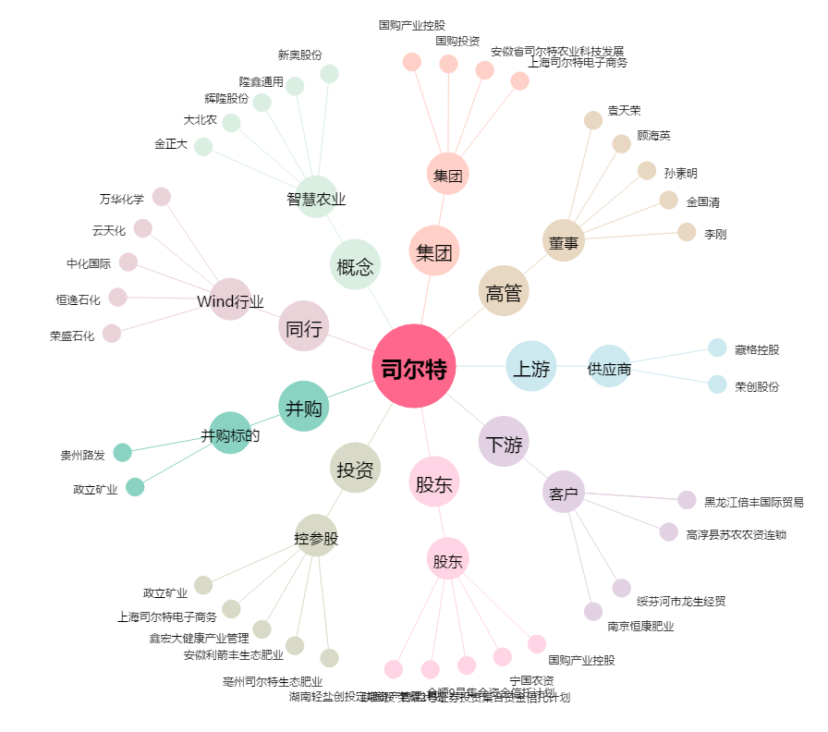
司尔特[002538.SZ] - 关系概览图

